상품제안서
메쉬비치백 목욕가방 | 상품코드: S45291

 |  |  |  |  |  |  | 02-713-8555 | www.synergygift.co.kr
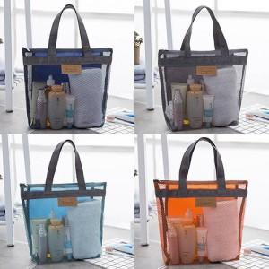 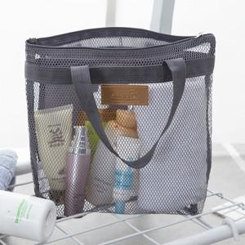 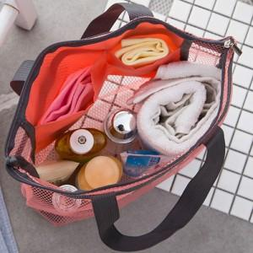

【상세/제작정보】

【인쇄/포장옵션】 | 실크 / 포장불가능

【공급단가】 | 수량 | 300~ | 1,000~ | 3,000~ | 10,000~ | 20,000~
*VAT별도 | 단가 | 1,230원 | 1,200원 | 1,160원 | 1,110원 | 1,070원

【상품 URL】 | https://synergygift.co.kr:443/src/goods_detail.php?gdno=45291

